关系图
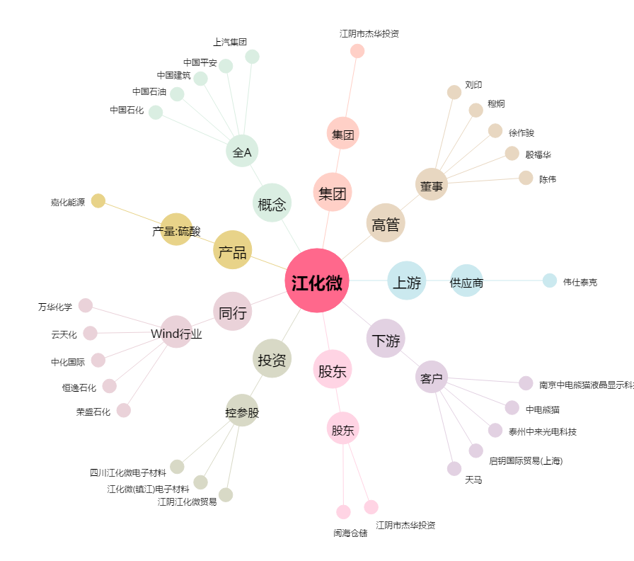
江化微[603078.SH] - 关系概览图

